Накладная-№3
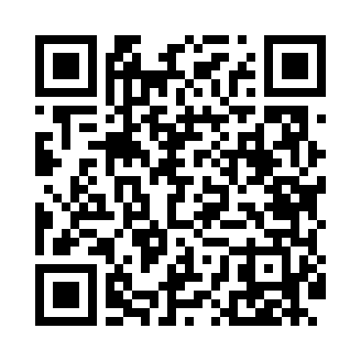
Номер товарно-транспортной накладной: |  |  | Торговый представитель: Karimov Amirjon
Поставщик: Toshkent falcon fly 2 |  |  | Телефон торгового представителя: +
Дата отгрузки: 20.12.2025 |  |  | Контрагент: Narx chiqar | By Karimov
Дата консигнации: |  |  | Адрес:
Доставщик: |  |  | Телефон:
Телефон доставщика:
Время заказа: 20.12.2025 14:35:00
№ | Штрих-код | Название товаров (работ,услуг) | Количество | Количество в кейсе | Цена | Сумма
 |  |  | 32 |  |  | 96.9
1 | 6988011013155 | Деревянная разделочная доска 32*22 в большой каропке 20 шт DB-13-15 | 4 | 4 шт. | 2.20 | 8.80
2 | 6823541213135 | Разделочная доска, из бамбука 30*20 DB-13-20 | 5 | 5 шт. | 1.50 | 7.50
3 | 6823541213142 | Разделочная доска, из бамбука 32*22*1,8см DB- 13-21 | 5 | 5 шт. | 1.80 | 9
4 | 6823541213029 | Круглая разделочная бамбуковая с металлическо й ручкой 30см DB-13-6 | 4 | 4 шт. | 2.60 | 10.40
5 | 6823541213036 | Круглая разделочная металлической ручкой круг лый 32см DB-13-7 | 4 | 4 шт. | 2.90 | 11.60
6 | 6850196981041 | Коврики напольные для ванной комнаты, 58×88 с м, DB-98-104 | 4 | 4 шт. | 5.40 | 21.60
7 | 2102373098344 | Детский игровой мат DB-98-34 120x180 | 1 | 1 шт. | 8 | 8
8 | 6850196981058 | Коврики напольные для ванной комнаты, 48×78 с м, DB-98-105 | 5 | 5 шт. | 4 | 20
Итого: 96.9$|->UZS: 1,211,250.00

